关系图
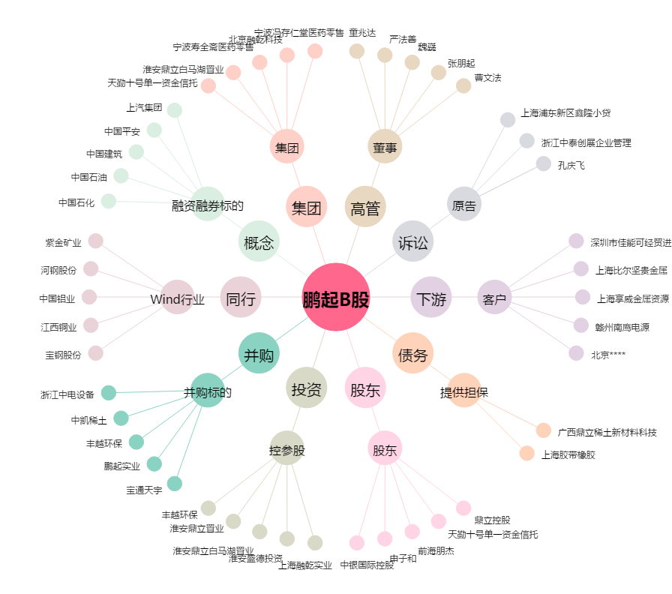
鹏起B股[900907.SH] - 关系概览图

